画面
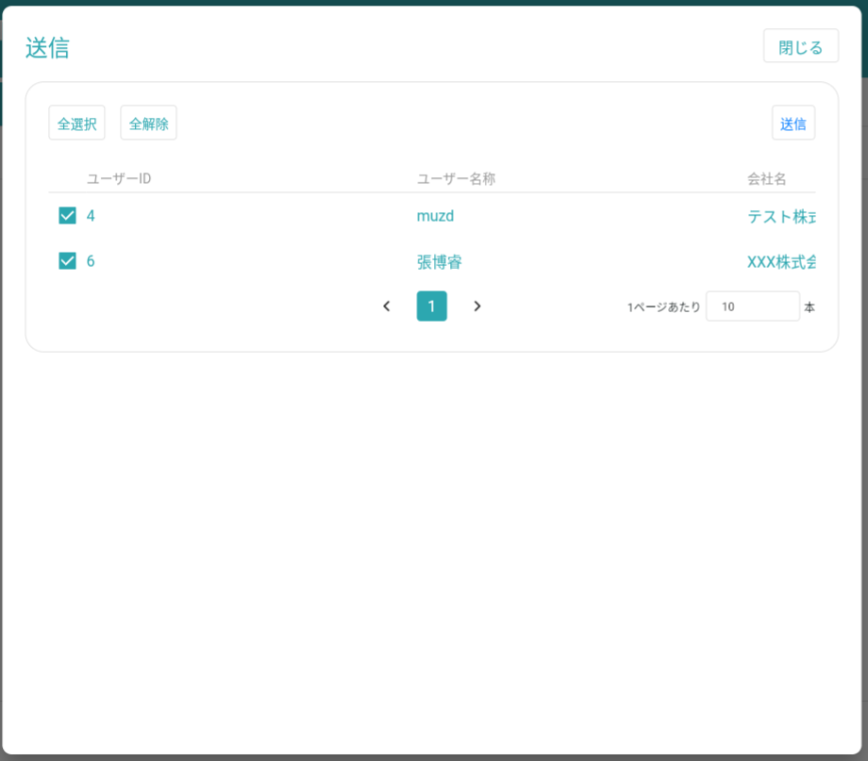
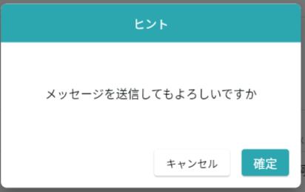
機能設計書 |  |  | システム名 | プロジェクト名 | 登録日付 |  | 更新日付
 |  |  | Biz-X POTTS
画面レイアウト |  |  | サブシステム名 | 機能名名 | 登録担当者 |  | 更新担当者
 |  |  | マスタ | メッセージマスタ管理

 | 画面レイアウト
POTTS_設計書-002（新着通知）.xlsxを参照

 |  |  |  |  |  | クリア：データを消去し、ページ状態に戻す
 |  |  |  |  |  | 明細：グレーボタン：登录
 |  |  |  |  |  | 修正：正常ボタン：修正
 |  |  |  |  |  | 初期化：通常ボタン：登録

 |  |  |  |  |  | admin管理者が押す：ダイアログを表示
 |  |  |  |  |  | 会社管理者押下：確認メッセージボックススタイル参照「削除確認」

 |  | ダイアログ

画面(SP)
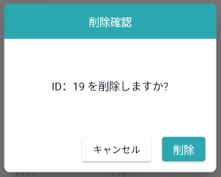
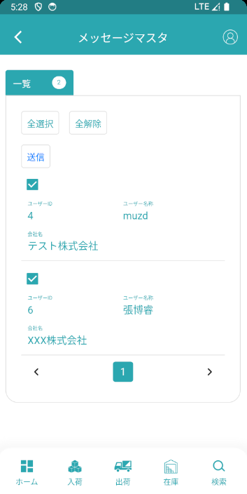
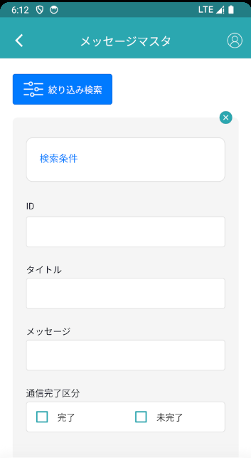
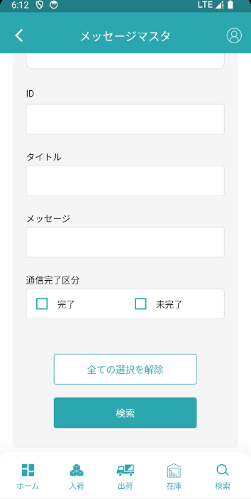
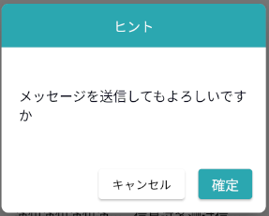
機能設計書 |  | システム名 | プロジェクト名 | 登録日付 | 更新日付
 |  | Biz-X POTTS
画面レイアウト |  | サブシステム名 | 機能名名 | 登録担当者 | 更新担当者
 |  | マスタ | メッセージマスタ管理
POTTS_設計書-002（新着通知）.xlsxを参照
 | 画面レイアウト

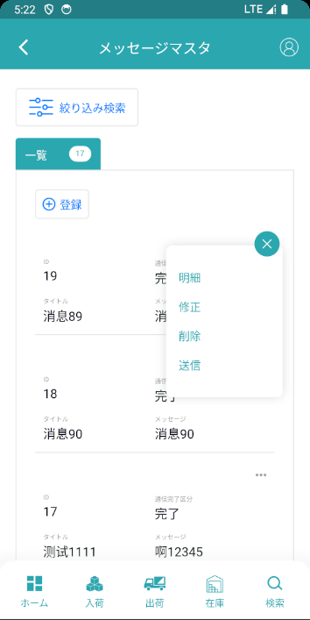
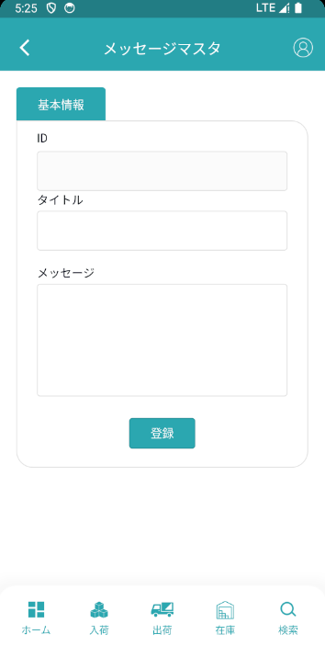

admin管理者押下：新しいページをジャンプ
会社管理者押下：確認メッセージボックス

画面項目定義
機能設計書 |  |  | システム名 |  |  |  | プロジェクト名 |  |  |  |  |  | 登録日付 |  |  | 更新日付
 |  |  | Biz-X POTTS
画面項目定義 |  |  | サブシステム名 |  |  |  | 機能名名 |  |  |  |  |  | 登録担当者 |  |  | 更新担当者
 |  |  | マスタ |  |  |  | メッセージマスタ管理

POTTS_設計書-002（新着通知）.xlsxを参照
No | 項目名 | ID | 種類 | 属性 | DB 桁数 | 画面 桁数 | IO | タブ | 必須 | 表示 | 配置 | IME | ref | chk | 書式 |  | 概要 | 登録時仕様 |  | 更新時仕様
 |  |  |  |  |  |  |  |  |  |  |  |  |  |  |  |  |  | 取得元 | 仕様 | 取得元 （照会/削除も同様） | 仕様

 | 基本情報
 | ID |  |  |  |  |  |  |  |  | 〇 |  |  |  |  |  |  | 非活性、修正の場合、値を表示する | ytb_message(運用メッセージマスタ) | id | admin管理员
 |  |  |  |  |  |  |  |  |  | 〇 |  |  |  |  |  |  | 非活性、修正の場合、値を表示する | mtb_company_message(社内メッセージマスタ) | id | 会社管理员
 | タイトル |  | テキスト | 全半角 |  |  |  |  | 〇 |  |  |  |  |  |  |  |  | ytb_message(運用メッセージマスタ) | タイトル | admin管理员
 |  |  | テキスト | 全半角 |  |  |  |  | 〇 |  |  |  |  |  |  |  |  | mtb_company_message(社内メッセージマスタ) | タイトル | 会社管理员
 | メッセージ |  | テキスト | 全半角 |  |  |  |  | 〇 |  |  |  |  |  |  |  |  | ytb_message(運用メッセージマスタ) | メッセージ | admin管理员
 |  |  | テキスト | 全半角 |  |  |  |  | 〇 |  |  |  |  |  |  |  |  | mtb_company_message(社内メッセージマスタ) | メッセージ | 会社管理员
 | 検索条件
 | ID |  | テキスト | 半角数字 |  | 9 |  |  |  |  |  |  |  |  |  |  |  | ytb_message(運用メッセージマスタ) | id | admin管理员
 |  |  | テキスト | 半角数字 |  | 9 |  |  |  |  |  |  |  |  |  |  |  | mtb_company_message(社内メッセージマスタ) | id | 会社管理员
 | タイトル |  | テキスト | 全半角 |  |  |  |  |  |  |  |  |  |  |  |  |  | ytb_message(運用メッセージマスタ) | タイトル | admin管理员
 |  |  | テキスト | 全半角 |  |  |  |  |  |  |  |  |  |  |  |  |  | mtb_company_message(社内メッセージマスタ) | タイトル | 会社管理员
 | メッセージ |  | テキスト | 全半角 |  |  |  |  |  |  |  |  |  |  |  |  |  | ytb_message(運用メッセージマスタ) | メッセージ | admin管理员
 |  |  | テキスト | 全半角 |  |  |  |  |  |  |  |  |  |  |  |  |  | mtb_company_message(社内メッセージマスタ) | メッセージ | 会社管理员
 | 通信完了区分 |  | ラジオボックス |  |  |  |  |  |  |  |  |  |  |  |  |  | １：完了 ２：未完了 | ytb_message(運用メッセージマスタ) | 通信完了区分 | admin管理员
 |  |  | ラジオボックス |  |  |  |  |  |  |  |  |  |  |  |  |  | １：完了 ２：未完了 | mtb_company_message(社内メッセージマスタ) | 通信完了区分 | 会社管理员
 | メッセージ明細一覧
 | ID |  |  |  |  |  |  |  |  |  |  |  |  |  |  |  |  | ytb_message(運用メッセージマスタ) | id | admin管理员
 |  |  |  |  |  |  |  |  |  |  |  |  |  |  |  |  |  | mtb_company_message(社内メッセージマスタ) | id | 会社管理员
 | タイトル |  |  |  |  |  |  |  |  |  |  |  |  |  |  |  |  | ytb_message(運用メッセージマスタ) | タイトル | admin管理员
 |  |  |  |  |  |  |  |  |  |  |  |  |  |  |  |  |  | mtb_company_message(社内メッセージマスタ) | タイトル | 会社管理员
 | メッセージ |  |  |  |  |  |  |  |  |  |  |  |  |  |  |  |  | ytb_message(運用メッセージマスタ) | メッセージ | admin管理员
 |  |  |  |  |  |  |  |  |  |  |  |  |  |  |  |  |  | mtb_company_message(社内メッセージマスタ) | メッセージ | 会社管理员
 | 通信完了区分 |  |  |  |  |  |  |  |  |  |  |  |  |  |  |  |  | ytb_message(運用メッセージマスタ) | 通信完了区分 | admin管理员
 |  |  |  |  |  |  |  |  |  |  |  |  |  |  |  |  |  | mtb_company_message(社内メッセージマスタ) | 通信完了区分 | 会社管理员
 | 送信対象選択一覧
 | ユーザーID |  |  |  |  |  |  |  |  |  |  |  |  |  |  |  |  | mtb_user(ユーザーマスタ) | ユーザーID
 | ユーザー名称 |  |  |  |  |  |  |  |  |  |  |  |  |  |  |  |  | mtb_user(ユーザーマスタ) | ユーザー_名称
 | 会社名 |  |  |  |  |  |  |  |  |  |  |  |  |  |  |  |  | mtb_company(会社情報マスタ) | 会社名_名称

画面項目定義 (SP)
機能設計書 |  |  | システム名 |  |  |  | プロジェクト名 |  |  |  |  |  | 登録日付 |  |  | 更新日付
 |  |  | Biz-X POTTS
画面項目定義 |  |  | サブシステム名 |  |  |  | 機能名名 |  |  |  |  |  | 登録担当者 |  |  | 更新担当者
 |  |  | マスタ |  |  |  | メッセージマスタ管理

POTTS_設計書-002（新着通知）.xlsxを参照
No | 項目名 | ID | 種類 | 属性 | DB 桁数 | 画面 桁数 | IO | タブ | 必須 | 表示 | 配置 | IME | ref | chk | 書式 |  | 概要 | 登録時仕様 |  | 更新時仕様
 |  |  |  |  |  |  |  |  |  |  |  |  |  |  |  |  |  | 取得元 | 仕様 | 取得元 （照会/削除も同様） | 仕様

 | 基本情報
 | id |  |  |  |  |  |  |  |  |  |  |  |  |  |  |  | 修正時表示、非活性 | ytb_message(運用メッセージマスタ) | id | admin管理员
 |  |  |  |  |  |  |  |  |  |  |  |  |  |  |  |  | 修正時表示、非活性 | mtb_company_message(社内メッセージマスタ) | id | 会社管理员
 | タイトル |  |  |  |  |  |  |  |  |  |  |  |  |  |  |  |  | ytb_message(運用メッセージマスタ) | タイトル | admin管理员
 |  |  |  |  |  |  |  |  |  |  |  |  |  |  |  |  |  | mtb_company_message(社内メッセージマスタ) | タイトル | 会社管理员
 | メッセージ |  |  |  |  |  |  |  |  |  |  |  |  |  |  |  |  | ytb_message(運用メッセージマスタ) | メッセージ | admin管理员
 |  |  |  |  |  |  |  |  |  |  |  |  |  |  |  |  |  | mtb_company_message(社内メッセージマスタ) | メッセージ | 会社管理员
 | 検索条件
 | タイトル |  |  |  |  |  |  |  |  |  |  |  |  |  |  |  |  | ytb_message(運用メッセージマスタ) | タイトル | admin管理员
 |  |  |  |  |  |  |  |  |  |  |  |  |  |  |  |  |  | mtb_company_message(社内メッセージマスタ) | タイトル | 会社管理员
 | メッセージ |  |  |  |  |  |  |  |  |  |  |  |  |  |  |  |  | ytb_message(運用メッセージマスタ) | メッセージ | admin管理员
 |  |  |  |  |  |  |  |  |  |  |  |  |  |  |  |  |  | mtb_company_message(社内メッセージマスタ) | メッセージ | 会社管理员
 | 通信完了区分 |  |  |  |  |  |  |  |  |  |  |  |  |  |  |  | １：完了 ２：未完了 | ytb_message(運用メッセージマスタ) | 通信完了区分 | admin管理员
 |  |  |  |  |  |  |  |  |  |  |  |  |  |  |  |  | １：完了 ２：未完了 | mtb_company_message(社内メッセージマスタ) | 通信完了区分 | 会社管理员
 | メッセージ明細一覧
 | ID |  |  |  |  |  |  |  |  |  |  |  |  |  |  |  |  | ytb_message(運用メッセージマスタ) | id | admin管理员
 |  |  |  |  |  |  |  |  |  |  |  |  |  |  |  |  |  | mtb_company_message(社内メッセージマスタ) | id | 会社管理员
 | タイトル |  |  |  |  |  |  |  |  |  |  |  |  |  |  |  |  | ytb_message(運用メッセージマスタ) | タイトル | admin管理员
 |  |  |  |  |  |  |  |  |  |  |  |  |  |  |  |  |  | mtb_company_message(社内メッセージマスタ) | タイトル | 会社管理员
 | メッセージ |  |  |  |  |  |  |  |  |  |  |  |  |  |  |  |  | ytb_message(運用メッセージマスタ) | メッセージ | admin管理员
 |  |  |  |  |  |  |  |  |  |  |  |  |  |  |  |  |  | mtb_company_message(社内メッセージマスタ) | メッセージ | 会社管理员
 | 通信完了区分 |  |  |  |  |  |  |  |  |  |  |  |  |  |  |  |  | ytb_message(運用メッセージマスタ) | 通信完了区分 | admin管理员
 |  |  |  |  |  |  |  |  |  |  |  |  |  |  |  |  |  | mtb_company_message(社内メッセージマスタ) | 通信完了区分 | 会社管理员
 | 送信対象選択一覧
 | ユーザーID |  |  |  |  |  |  |  |  |  |  |  |  |  |  |  |  | mtb_user(ユーザーマスタ) | ユーザーID
 | ユーザー名称 |  |  |  |  |  |  |  |  |  |  |  |  |  |  |  |  | mtb_user(ユーザーマスタ) | ユーザー_名称
 | 会社名 |  |  |  |  |  |  |  |  |  |  |  |  |  |  |  |  | mtb_company(会社情報マスタ) | 会社名_名称

チェック仕様
機能設計書 |  |  | システム名 | プロジェクト名 |  | 登録日付 | 更新日付
 |  |  | Biz-X POTTS
チェック仕様 |  |  | サブシステム名 | 機能名名 |  | 登録担当者 | 更新担当者
 |  |  | マスタ | メッセージマスタ管理

POTTS_設計書-002（新着通知）.xlsxを参照
No | イベント | 対象項目 | チェック仕様 |  | エラー処理
1 | 検索 | ID | 入力の値は半角数字以外の場合、エラーを表示する |  | エラーメッセージ：「ID 、9桁以内の数字を入力してください」

イベント仕様
機能設計書 |  |  | システム名 |  | プロジェクト名 | 登録日付 |  | 更新日付
 |  |  | Biz-X POTTS
イベント仕様 |  |  | サブシステム名 |  | 機能名名 | 登録担当者 |  | 更新担当者
 |  |  | マスタ |  | メッセージマスタ管理

POTTS_設計書-002（新着通知）.xlsxを参照
No | 対象 | イベント |  | 処理内容 |  |  | 備考
 |  | 初期化 |  | 検索データが一覧画面に表示される 検索表：ytb_message（運用メッセージマスタ） 「削除区分」＝「2：未削除」 基本情報が空で、登録可能な状態に戻ります |  |  | admin管理员
 |  |  |  | 現在ログインしているユーザの会社検索対応データに基づいて一覧画面に表示される 検索テーブル：mtb_company_message（社内メッセージマスタ） 条件：会社_ID＝登録者の会社ID 「削除区分」＝「2：未削除」 基本情報が空で、登録可能な状態に戻ります |  |  | 会社管理员
 |  | クリア |  | 基本情報の項目のデータを消去し、ページ状態をページ状態に戻す SPの場合：非表示
 |  | 登録/修正 |  | 登録/修正：必須項目がすべて記入されているかどうかをチェック チェックが通過したら、データを挿入/更新する 挿入/更新表：ytb_message（運用メッセージマスタ） |  |  | admin管理员
 |  |  |  | 登録/修正：必須項目がすべて記入されているかどうかをチェック チェックが通過したら、データを挿入/更新する 挿入/更新表：mtb_company_message（社内メッセージマスタ） |  |  | 会社管理员
 | 検索条件 | 検索 |  | 設定された検索条件に基づいて検索を行う 検索表：ytb_message（運用メッセージマスタ） 条件：「id」＝画面入力の「ID」 「タイトル」like画面入力の「タイトル」 「メッセージ」like画面入力の「メッセージ」 「削除区分」＝「2：未削除」 検索結果が画面に表示される |  |  | admin管理员
 |  |  |  | 設定された検索条件に基づいて検索を行う 検索表：mtb_company_message（社内メッセージマスタ） 条件：「id」＝画面入力の「ID」 「タイトル」like画面入力の「タイトル」 「メッセージ」like画面に力を入れる「メッセージ」 「会社_ ID」=登録者の会社ID 「削除区分」＝「2：未削除」 検索結果が画面に表示される |  |  | 会社管理员
 |  | 検索条件全解除 |  | 現在記入されている検索条件をクリアする
 | table一覧データ | 明細 |  | PCの場合：明細をクリックすると、対応データが基本情報に表示されます。変更できません。登録ボタンはグレーです SPの場合：明細ポップアップを表示する。
 | table一覧データ | 修正 |  | 選択したデータの「通信完了区分」＝「1：完了」エラーメッセージ「送信したメッセージは修正できません」を表示する 修正をクリックすると、対応データが基本情報に表示されます。修正可能です。クリック修正、データを修正する
 | table一覧データ | 削除 |  | 削除をクリックして、ダイアログボックスを表示します。対応するデータを削除します。 更新表：ytb_message（運用メッセージマスタ） 条件：id=選択データのid 更新フィールド：「削除区分」=「1:強制終了」 |  |  | admin管理员
 |  |  |  | 削除をクリックして、ダイアログボックスを表示します。対応するデータを削除します。 更新表：mtb_company_message（社内メッセージマスタ） 条件：id=選択データのid 更新フィールド：「削除区分」=「1:強制終了」 |  |  | 会社管理员
 | table一覧データ | 送信 |  | 1選択したデータの「通信完了区分」＝「1：完了」エラーメッセージ「メッセージが送信され、再送できない」を表示する 2ダイアログを表示する、データのを検索する 検索表：ytb_company_manage（運用会社管理） left join mtb_user(ユーザーマスタ) left join mtb_company（会社情報マスタ） 条件：現在時刻<=「運用終了日」 検索結果をダイアログに表示し、データはデフォルトで全選択状態 3「送信」をクリック 3-1更新表ytb_message（運用メッセージマスタ） フィールド：「通信完了区分」＝「1：完了」 3-2画面で選択したデータループに基づいてデータを挿入する 挿入表ytb_message_history（運用メッセージ履歴マスタ） フィールド「メッセージフラグ」=「ytb」 「メッセージID」＝選択した「ID」 「削除状態」＝「1：正常」 「読み状態」＝「2：未読」 「会社の管理者ID」＝選択された「ユーザーID」 4送信完了 |  |  | admin管理员
 |  |  |  | 1選択したデータの「通信完了区分」＝「1：完了」エラーメッセージ「メッセージが送信され、再送できない」を表示する ダイアログを表示する 確認の場合 1更新表mtb_company_message（社内メッセージマスタ） フィールド：「通信完了区分」＝「1：完了」 2同社従業員の検索 検索表mtb_user(ユーザーマスタ) 条件：「会社_ ID」＝登録者の会社ID 「状態」＝「1：本会員」 現在時刻<=「終了日」 3ループ2の検索結果 3-1表mtb_com_message_history（会社内メッセージ履歴マスタ） フィールド「メッセージフラグ」=「mtb」 「メッセージID」＝選択した「ID」 「削除状態」＝「1：正常」 「読み状態」＝「2：未読」 「社員ID」＝2検索した「ユーザーID」 4送信完了 |  |  | 会社管理员

イベント仕様 (SP)
機能設計書 |  |  | システム名 |  | プロジェクト名 | 登録日付 |  | 更新日付
 |  |  | Biz-X POTTS
イベント仕様 |  |  | サブシステム名 |  | 機能名名 | 登録担当者 |  | 更新担当者
 |  |  | マスタ |  | メッセージマスタ管理

PC端を参照
No | 対象 | イベント |  | 処理内容 |  |  | 備考
 |  | 初期化 |  | 検索データが一覧画面に表示される 検索表：ytb_message（運用メッセージマスタ） 「削除区分」＝「2：未削除」 基本情報が空で、登録可能な状態に戻ります |  |  | admin管理员
 |  |  |  | 現在ログインしているユーザの会社検索対応データに基づいて一覧画面に表示される 検索テーブル：mtb_company_message（社内メッセージマスタ） 条件：会社_ID＝登録者の会社ID 「削除区分」＝「2：未削除」 基本情報が空で、登録可能な状態に戻ります |  |  | 会社管理员
 |  | クリア |  | 基本情報の項目のデータを消去し、ページ状態をページ状態に戻す
 |  | 登録/修正 |  | 登録/修正：必須項目がすべて記入されているかどうかをチェック チェックが通過したら、データを挿入/更新する 挿入/更新表：ytb_message（運用メッセージマスタ） |  |  | admin管理员
 |  |  |  | 登録/修正：必須項目がすべて記入されているかどうかをチェック チェックが通過したら、データを挿入/更新する 挿入/更新表：mtb_company_message（社内メッセージマスタ） |  |  | 会社管理员
 | 検索条件 | 検索 |  | 設定された検索条件に基づいて検索を行う 検索表：ytb_message（運用メッセージマスタ） 条件：「id」＝画面入力の「ID」 「タイトル」like画面入力の「タイトル」 「メッセージ」like画面入力の「メッセージ」 「削除区分」＝「2：未削除」 検索結果が画面に表示される |  |  | admin管理员
 |  |  |  | 設定された検索条件に基づいて検索を行う 検索表：mtb_company_message（社内メッセージマスタ） 条件：「id」＝画面入力の「ID」 「タイトル」like画面入力の「タイトル」 「メッセージ」like画面に力を入れる「メッセージ」 「会社_ ID」=登録者の会社ID 「削除区分」＝「2：未削除」 検索結果が画面に表示される |  |  | 会社管理员
 |  | 検索条件全解除 |  | 現在記入されている検索条件をクリアする
 | table一覧データ | 明細 |  | 明細をクリックすると、対応データが基本情報に表示されます。変更できません。登録ボタンはグレーです
 | table一覧データ | 修正 |  | 選択したデータの「通信完了区分」＝「1：完了」エラーメッセージ「送信したメッセージは修正できません」を表示する 修正をクリックすると、対応データが基本情報に表示されます。修正可能です。クリック修正、データを修正する
 | table一覧データ | 削除 |  | 削除をクリックして、ダイアログボックスを表示します。対応するデータを削除します。 更新表：ytb_message（運用メッセージマスタ） 条件：id=選択データのid 更新フィールド：「削除区分」=「1:強制終了」 |  |  | admin管理员
 |  |  |  | 削除をクリックして、ダイアログボックスを表示します。対応するデータを削除します。 更新表：mtb_company_message（社内メッセージマスタ） 条件：id=選択データのid 更新フィールド：「削除区分」=「1:強制終了」 |  |  | 会社管理员
 | table一覧データ | 送信 |  | 1選択したデータの「通信完了区分」＝「1：完了」エラーメッセージ「メッセージが送信され、再送できない」を表示する 2ダイアログを表示する、データのを検索する 検索表：ytb_company_manage（運用会社管理） left join mtb_user(ユーザーマスタ) left join mtb_company（会社情報マスタ） 条件：現在時刻<=「運用終了日」 検索結果をダイアログに表示し、データはデフォルトで全選択状態 3「送信」をクリック 3-1更新表ytb_message（運用メッセージマスタ） フィールド：「通信完了区分」＝「1：完了」 3-2画面で選択したデータループに基づいてデータを挿入する 挿入表ytb_message_history（運用メッセージ履歴マスタ） フィールド「メッセージフラグ」=「ytb」 「メッセージID」＝選択した「ID」 「削除状態」＝「1：正常」 「読み状態」＝「2：未読」 「会社の管理者ID」＝選択された「ユーザーID」 4送信完了 |  |  | admin管理员
 |  |  |  | 1選択したデータの「通信完了区分」＝「1：完了」エラーメッセージ「メッセージが送信され、再送できない」を表示する ダイアログを表示する 確認の場合 1更新表mtb_company_message（社内メッセージマスタ） フィールド：「通信完了区分」＝「1：完了」 2同社従業員の検索 検索表mtb_user(ユーザーマスタ) 条件：「会社_ ID」＝登録者の会社ID 「状態」＝「1：本会員」 現在時刻<=「終了日」 3ループ2の検索結果 3-1表mtb_com_message_history（会社内メッセージ履歴マスタ） フィールド「メッセージフラグ」=「mtb」 「メッセージID」＝選択した「ID」 「削除状態」＝「1：正常」 「読み状態」＝「2：未読」 「社員ID」＝2検索した「ユーザーID」 4送信完了 |  |  | 会社管理员

